关系图
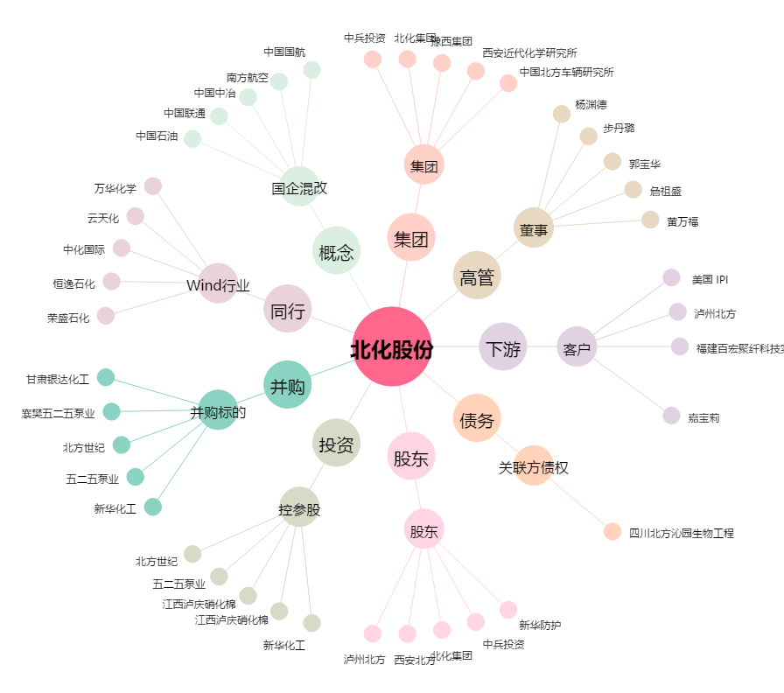
北化股份[002246.SZ] - 关系概览图

